Fotos
La fotos que se utilicen, para distintas actividades deberán llevar
Los siguientes datos:
1.-Etiquetadas con el nombre del producto
2.- Personalizar Primer apellido y nombre

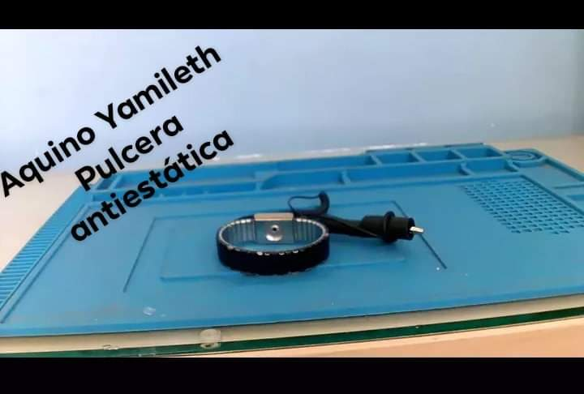



Nota.
1.- todas las fotos son editadas, excepto las fotos para subir calificaciones

